상품제안서
초경량 고급형 방수돗자리 대형 보조주머니보관용 | 상품코드: F25741

 |  |  |  |  |  |  | 02-412-0044 | www.easy1.co.kr
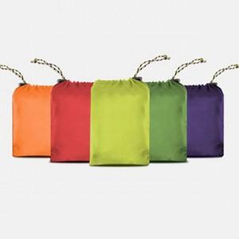

【상세/제작정보】 | 기본수량 미만 인쇄시 비용 추가. (파우치 인쇄만 가능) 스티커 제작및 부착 비용 별도 문의. 개별 종이케이스 및 포장비 별도 문의

【인쇄/포장옵션】 | 실크 / 포장불가능

【공급단가】 | 수량 | 100~ | 300~ | 500~ | 1,000~ | 3,000~
*VAT별도 | 단가 | 6,120원 | 6,010원 | 5,860원 | 5,760원 | 5,610원

【상품 URL】 | https://easy1.co.kr:443/src/goods_detail.php?gdno=25741

